Pasaporte - HC
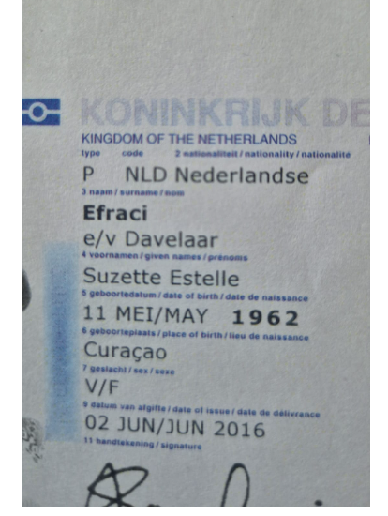
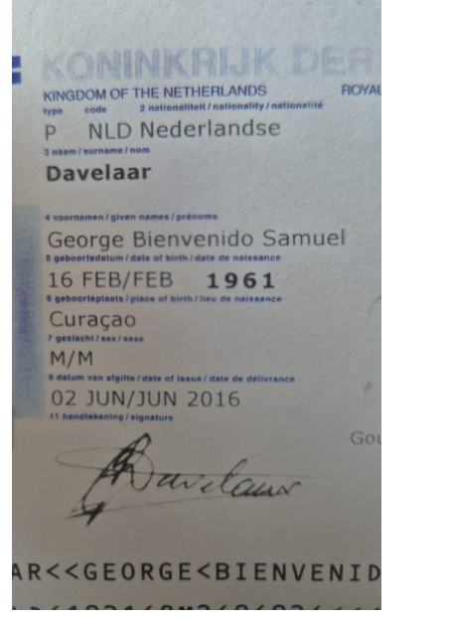
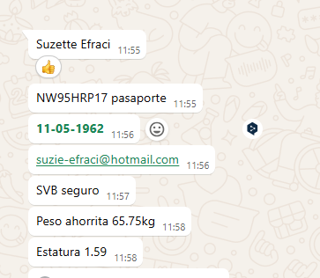
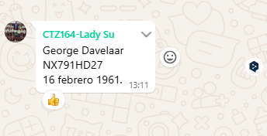

 |  |  |  |  |  |  |  | 3145355794 | 3216883178 | 3216811391
 |  |  |  |  | Pasaporte | NX791HD27 |  | GEORGE | SUZETTE
 |  |  |  |  | Nombre | George
 |  |  |  |  | Nombre | Bienvenido
 |  |  |  |  | Apellido | Davelaar
 |  |  |  |  |  | 1961-02-16 | NUEVO PASAPORTE
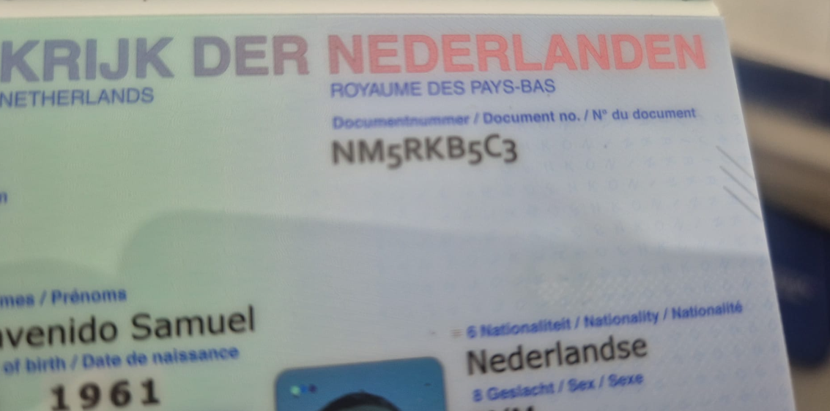
Nombre | SUZETTE
Nombre | ESTELLE |  | Fecha de nacimiento
Apellido | EFRACI |  | Edad | 63
Pasaporte | NW95HRP17
Padre |  | 11-
Madre
Estado civil |  |  |  | NUEVO PASAPORTE
Dirección
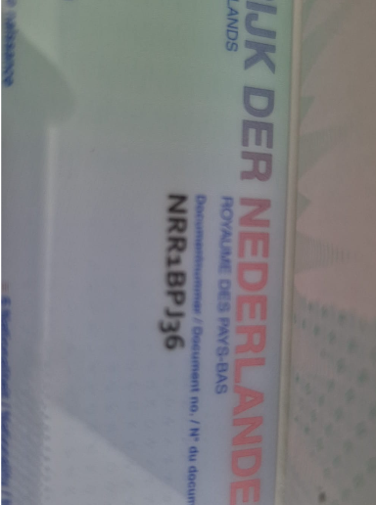
País
Email: | suzie-efraci@hotmail.com
Teléfono
Profesión
RH
Seguro
Peso
Altura |  |  |  |  |  |  | 321688
Idioma

Salud
*

RVA164-1-26072025 COSTEO
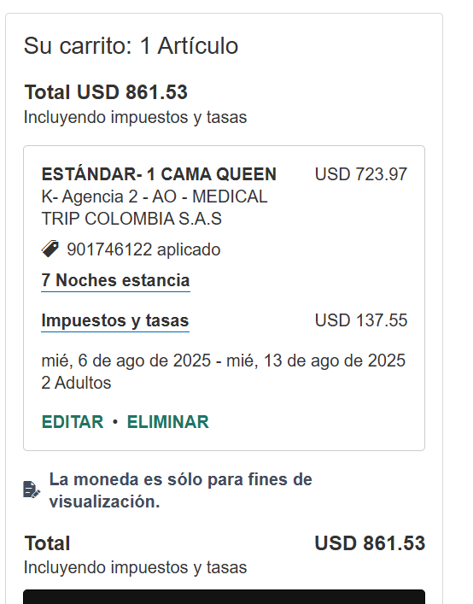
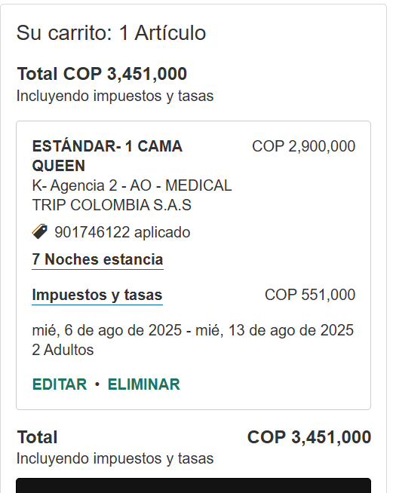
 |  |  |  |  |  |  |  |  |  |  |  |  |  |  |  |  |  | Libro diario contable
 | PAGOS |  |  |  |  |  |  |  |  |  |  | PAGOS |  |  |  | ESTADO DE CUENTA |  | PAGOS
ACV documentos | Contabilidad | Operativo | Concepto | Proveedor | Valor | Dias | Suzette | George | Comisionable | Suzette | George | Suzette | George | Retencion en la fuente | Valor pagado | Valor Neto cobrado al cliente | DIFERENCIA | PROVEEDOR - NOMBRE COMERCIAL | ID | Fecha del pago | Valor del pago | Forma de pago de donde salio el dinero | Tipo de movimiento | Comentarios
App | Pre compra | Emitida | Póliza de asistencia médica al viajero - producto visitor por 08 días | Colasistencia | $3,500 | 8 | $28,000 | $28,000 | $46,667 | $12 | $12 | cop22,000 | cop22,000 | cop0 | cop44,000 | cop28,000 | $6,000.00 | Colasistencia
DSM | FACTURADO | confirmado | Sim card física | Claro | $6,000 | 1 | $6,000 | $6,000 | $10,000 | $3 | $3 | cop6,000 | cop6,000 | cop0 | cop12,000 | cop6,000 | $0.00 | Caja menor
e-mail | Facturado | confirmado | Navegación de 10 GB | Claro | $12,000 | 1 | $12,000 | $12,000 | $20,000 | $5 | $5 | cop12,000 | cop12,000 | cop0 | cop24,000 | cop24,000 | $0.00 | CLARO |  | 2025-08-07 | $24,000 | JURIDICA BANCOLOMBIA | PSE
e-mail | Facturado | confirmado | Traslado aeropuerto - hotel - aeropuerto | Aeroturex | $151,000 | 2 | $302,000 |  | $302,000 | $79 |  | cop302,000 |  | cop0 | cop302,000 | cop302,000 | $0.00 | AEROTUREX |  | 2025-08-05 | $586,400 | JURIDICA BANCOLOMBIA | TRANSFERENCIA
e-mail | Facturado | confirmado | City tour en chiva | Aeroturex | $71,100 | 1 | $71,100 | $71,100 | $79,000 | $21 | $21 | cop71,100 | cop71,100 | cop0 | cop142,200 | cop71,100 | $0.00
 | No se realizó | confirmado | Graffi 13 | Aeroturex | $71,100 | 1 | $71,100 | $71,100 | $79,000 | $21 | $21 | cop71,100 | cop71,100 | cop0 | cop142,200 | cop71,100 | $0.00
 |  |  | PAQUETE CHEQUEO MÉDICO BASE |  |  |  |  |  |  | $450 |  | cop151,000 |  |  |  |  |  | CIMA |  | 2025-08-05 | $1,200,000 | JURIDICA BANCOLOMBIA | TRANSFERENCIA
ARCHIVADO | FACTURADO | confirmado | Citología | Cima | $22,000 | 1 | $22,000
ARCHIVADO | FACTURADO | confirmado | Coprológico | Cima | $22,000 | 1 | $22,000
ARCHIVADO | FACTURADO | confirmado | Vitamina D25 | Cima | $65,000 | 1 | $65,000
ARCHIVADO | FACTURADO | confirmado | Vitamina B12 | Cima | $60,000 | 1 | $60,000
 |  |  | Perfil lipídico
ARCHIVADO | FACTURADO | confirmado | Colesterol HDL | Cima | $10,000 | 1 | $10,000
ARCHIVADO | FACTURADO | confirmado | Colesterol LDL | Cima | $12,000 | 1 | $12,000
ARCHIVADO | FACTURADO | confirmado | Colesterol total | Cima | $15,000 | 1 | $15,000
ARCHIVADO | FACTURADO | confirmado | Triglicéridos | Cima | $10,000 | 1 | $10,000
 |  |  | Perfil Hepático
ARCHIVADO | FACTURADO | confirmado | ALT- Alanina transferasa | Cima | $20,000 | 1 | $20,000
ARCHIVADO | FACTURADO | confirmado | AST - aspartato transferasa | Cima | $20,000 | 1 | $20,000
ARCHIVADO | FACTURADO | confirmado | Bilirrubina total y directa | Cima | $22,000 | 1 | $22,000
ARCHIVADO | FACTURADO | confirmado | Gama Glutamil transferasa | Cima | $22,000 | 1 | $22,000
 |  |  | Perfil Renal
ARCHIVADO | FACTURADO | confirmado | Creatinina | Cima | $15,000 | 1 | $15,000
ARCHIVADO | FACTURADO | confirmado | Uroanálisis | Cima | $17,000 | 1 | $17,000
ARCHIVADO | FACTURADO | confirmado | Nitrógeno Ureico en Sangre (BUN) | Cima | $15,000 | 1 | $15,000
 |  |  | Sangre
ARCHIVADO | FACTURADO | confirmado | Hemograma completo | Cima | $25,000 | 1 | $25,000
ARCHIVADO | FACTURADO | confirmado | Hemoglobina glicosilada | Cima | $75,000 | 1 | $75,000
ARCHIVADO | FACTURADO | confirmado | Ferritina | Cima | $50,000 | 1 | $50,000
ARCHIVADO | FACTURADO | confirmado | Glucosa sérica | Cima | $15,000 | 1 | $15,000
 |  |  | Perfil Tiroideo
ARCHIVADO | FACTURADO | confirmado | T4 total | Cima | $30,000 | 1 | $30,000
ARCHIVADO | FACTURADO | confirmado | TSH | Cima | $37,000 | 1 | $37,000
 |  |  | Enfermedades de transmisión sexual
ARCHIVADO | FACTURADO | confirmado | VDRL | Cima | $20,000 | 1 | $20,000
ARCHIVADO | FACTURADO | confirmado | VIH 1 Y 2, Anticuerpos | Cima | $50,000 | 1 | $50,000
 |  | NO | TSH | Cima | $37,000 | 1 | $37,000
ARCHIVADO | FACTURADO | confirmado | Radiografía de tórax | Cima | $70,000 | 1 | $70,000
ARCHIVADO | FACTURADO | confirmado | Mamografía | HERNAN | $100,000 | 1 | $100,000 |  |  |  |  | cop74,160 |  | cop1,483 | cop72,677 | cop100,000 | $25,840.00 | HERNAN OCAZIONEZ |  | 2025-08-08 | $72,677 | JURIDICA BANCOLOMBIA | TRANSFERENCIA
ARCHIVADO | FACTURADO | confirmado | Ecografía de abdomen total | Cima | $140,000 | 1 | $140,000
ARCHIVADO | FACTURADO | confirmado | Electrocardiograma | CIMA | $65,000 | 1 | $65,000
 |  |  | ÓRDENES MÉDICAS
ARCHIVADO | FACTURADO | confirmado | Ionograma: calcio - sodio - fósforo - potasio | CIMA | $110,000 | 1 | $110,000 |  | $157,143 | $41
ARCHIVADO | FACTURADO | confirmado | Homocisteína sérica (HCYSP) | CIMA | $108,000 | 1 | $108,000 |  | $144,000 | $38
ARCHIVADO | FACTURADO | confirmado | Eosinófilos en el moco nasal | CIMA | $30,000 | 1 | $30,000 |  | $50,000 | $13
ARCHIVADO | FACTURADO | confirmado | Inmunoglobulina E [Ig E] | CIMA | $56,000 | 1 | $56,000 |  | $93,333 | $25
ARCHIVADO | FACTURADO | confirmado | Paratohormona | CIMA | $116,000 | 1 | $116,000 |  | $193,333 | $51
ARCHIVADO | FACTURADO | confirmado | Ecografía de tiroides y paratiroides | CIMA | $100,000 | 1 | $100,000 |  | $142,857 | $38
ARCHIVADO | FACTURADO | confirmado | Ecografía del corazón - ecocardiografía | CIMA | $300,000 | 1 | $300,000 |  | $428,571 | $113
ARCHIVADO | FACTURADO | confirmado | Prueba de esfuerzo | CIMA | $240,000 | 1 | $240,000 |  | $320,000 | $84
ARCHIVADO | FACTURADO | confirmado | Electromiografía miembros inferiores | IPS | $270,000 | 1 | $270,000 |  | $360,000 | $95 |  | cop270,000 |  | cop0 | cop270,000 | cop270,000 | $0.00 | IPS ELECTRODIAGNOSTICO |  | 2025-08-05 | $530,000 | JURIDICA BANCOLOMBIA | TRANSFERENCIA
ARCHIVADO | FACTURADO | confirmado | Radiografía panorámica dental | PROGNOSIS | $60,000 | 1 | $60,000 |  | $85,714 | $23 |  | cop45,000 |  | cop0 | cop45,000 | cop60,000 | $15,000.00 | PROGNOSIS |  | 2025-08-06 | $45,000 | JURIDICA BANCOLOMBIA | TRANSFERENCIA
 | FACTURADO | Confirmado | Tomografía dental | Imágenes | $275,000 | 1 | $275,000 |  |  | $75 |  | cop275,000 |  | cop5,500 | cop269,500 |  |  | IMÁGENES Y ESPECIALISTAS |  | 2025-08-08 | $269,500 | JURIDICA BANCOLOMBIA | TRANSFERENCIA
 |  |  | ÓRDENES MÉDICAS EXÁMENES OPCIONALES |  |  |  |  |  |  |  |  |  |  |  |  |  |  | CERO 70 | SALDO A FAVOR | 2025-08-05 | $37,000 | JURIDICA BANCOLOMBIA | TRANSFERENCIA
ARCHIVADO | FACTURADO | confirmado | Anticuerpos de peroxidasa tiroidea (TPO Ab) - Tiroideos AC Microsomales | CIMA | $90,000 | 1 | $90,000 |  | $128,571 | $34
ARCHIVADO | FACTURADO | confirmado | Autoanticuerpos de tiroglobulina (Tg Ab) Tiroides AC Tiroglobulinicos | CIMA | $100,000 | 1 | $100,000 |  | $142,857 | $38
ARCHIVADO | FACTURADO | confirmado | CA 19-9 Antígeno de cáncer de tubo digestivo | CIMA | $57,000 | 1 | $57,000 |  | $95,000 | $25
ARCHIVADO | FACTURADO | confirmado | CA-125 - Antígeno de cáncer de ovario | CIMA | $58,000 | 1 | $58,000 |  | $96,667 | $25
ARCHIVADO | FACTURADO | confirmado | CEA (carcinoembrionario Antígeno) | CIMA | $60,000 | 1 | $60,000 |  | $100,000 | $26
 |  | confirmado | Cita con especialista en Odontología | ALTA ESTETICA | $0 | 1 | $0 |  | $0 | $0 |  | cop0 |  | cop0 | cop0 |  |  | CLÍNICA ENTIENVEJECIMIENTO |  | 2025-08-05 | $73,000 | JURIDICA BANCOLOMBIA | TRANSFERENCIA
SOLICITADA | FACTURADO | confirmado | Cita con especialista en Dermatólogo | CLINICA ANTIENVEJECIMIENTO | $300,000 | 1 | $300,000 | $300,000 | $315,789 | $83 | $83 | cop73,000 | cop73,000 | cop0 | cop146,000 | cop600,000 | $527,000.00 | CLÍNICA ENTIENVEJECIMIENTO |  | 2025-08-10 | $73,000 | JURIDICA BANCOLOMBIA | TRANSFERENCIA
ARCHIVADO | FACTURADO | confirmado | Cita con especialista en Internista |  | $300,000 | 1 | $300,000 |  |  |  |  | cop260,000 |  | cop0 | cop260,000 | cop300,000 | $40,000.00 | MANUEL DAVILA |  | 2025-08-05 | $260,000 | JURIDICA BANCOLOMBIA | TRANSFERENCIA
ARCHIVADO | FACTURADO | confirmado | Cita con especialista en Fisiatra | IPS | $300,000 | 1 | $300,000 |  | $315,789 | $83 |  | cop260,000 |  | cop0 | cop260,000 | cop300,000 | $40,000.00
DSM | FACTURADO | confirmado | Traslados hotel - clínica - Hotel | YENNY | $32,000 | 11 | $352,000 |  | $391,111 | $103
 |  | confirmado | Medical Trip Colombia SAS - Acompañamiento virtual permanente en ESPAÑOL | Dayana | $180,000 | 0.5 | $90,000 |  | $94,737 | $25
DSM | FACTURADO | confirmado | Acompañamiento presencial en español para citas y exámenes | YENNY | $180,000 | 1.5 | $270,000 |  | $284,211 | $75
DSM | FACTURADO | confirmado | Caja menor |  | $20,000 | 1 | $20,000 | $20,000 |  |  |  |  |  |  |  |  |  | MAGDA YENNY ROBERTO |  | 2025-08-05 | $200,000 | JURIDICA BANCOLOMBIA | TRANSFERENCIA
 |  |  |  |  |  | Total neto | $5,213,200 | $508,200
 |  |  |  |  |  | 19.00% | $6,444,005 | $549,405 |  | $1,703 | $145
 |  |  |  |  | Gastos bancarios | 4 * 1000 | $25,776 | $2,198
 |  |  |  |  | Gastos bancarios | Transferencia nacional
 |  |  |  |  | Gastos bancarios | Transferencia internacional
 |  |  |  |  | Tasa del dólar | $3,800 | $6,469,781 | $551,603 |  | $1,703 | $145
 |  |  |  |  |  |  | $1,703 | $145
 |  |  |  |  |  |  |  |  |  |  |  |  | 1639.29 | 41.58
 |  |  |  |  |  |  |  |  |  |  |  |  |  | 8
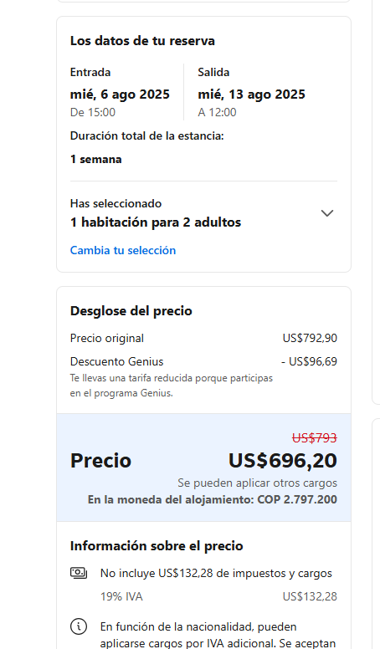
 |  |  |  |  |  |  |  |  |  |  |  |  | 75 | 83
 |  |  |  |  |  |  |  |  |  |  |  |  | 1714.29 | 132.58

Confirmación servicios
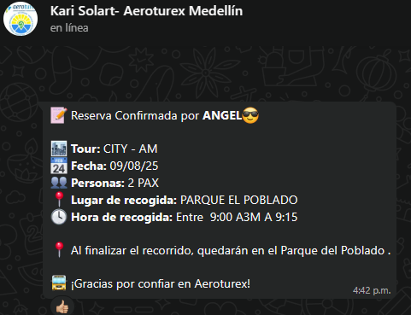
CONFIRMACIÓN DE CITA ELECTROMIOGRAFIA Y FISIATRIA | CONFIRMACIÓN DE CITA CON ODONTOLOGÍA | CONFIRMACIÓN DE CITY TOUR
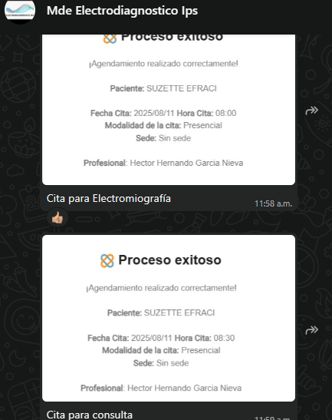
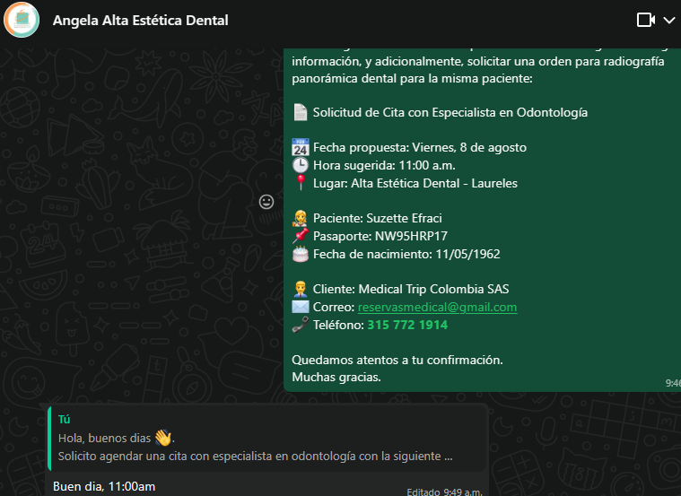

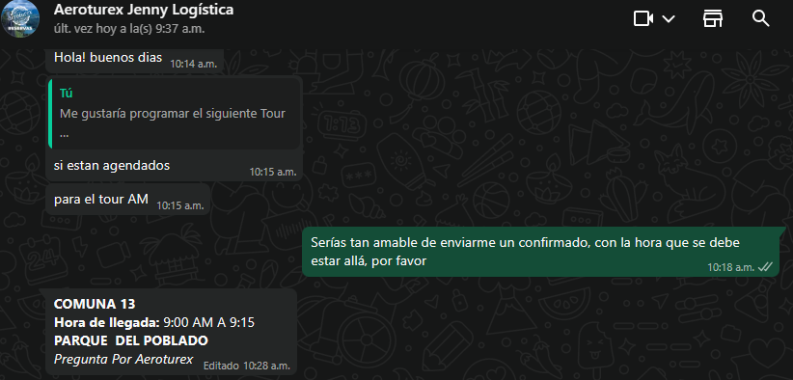
 |  | CONFIRMACIÓN DE GRAFFI 13

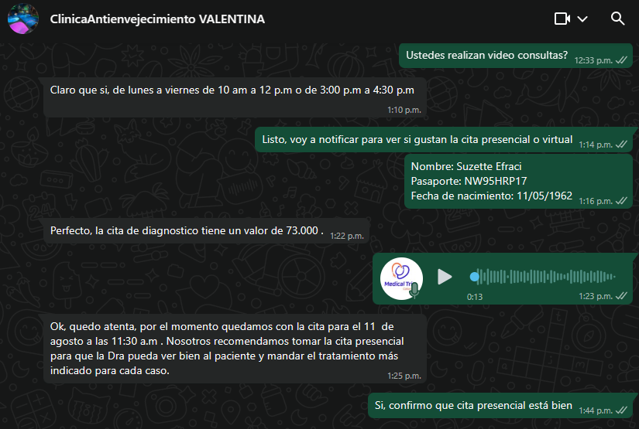
 | CONFIRMACIÓN DE CITA CON DERMATOLOGÍA

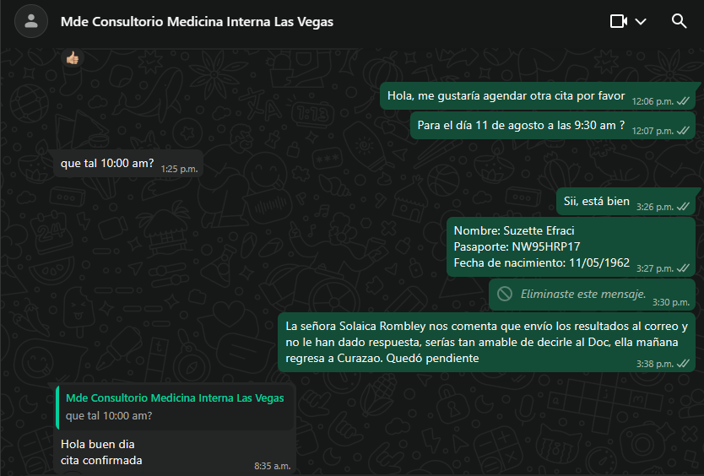
CONFIRMACIÓN DE CITA MEDICINA INTERNA

 | CONFIRMACIÓN HOTEL BH EL POBLADO
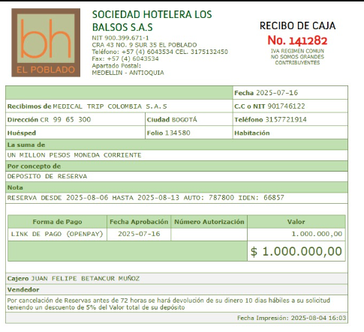

 |  |  | 3145355794 | 3216883178 | 3216811391
Dr. Manuel fernanado davila
valor: 260.000-consulta medicina interna

Vuelo
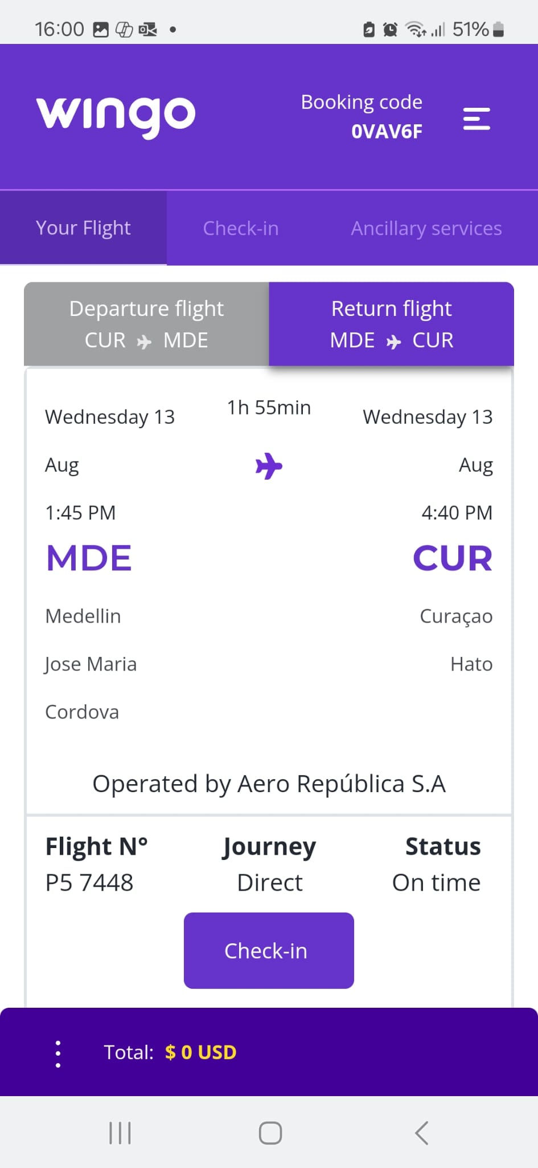
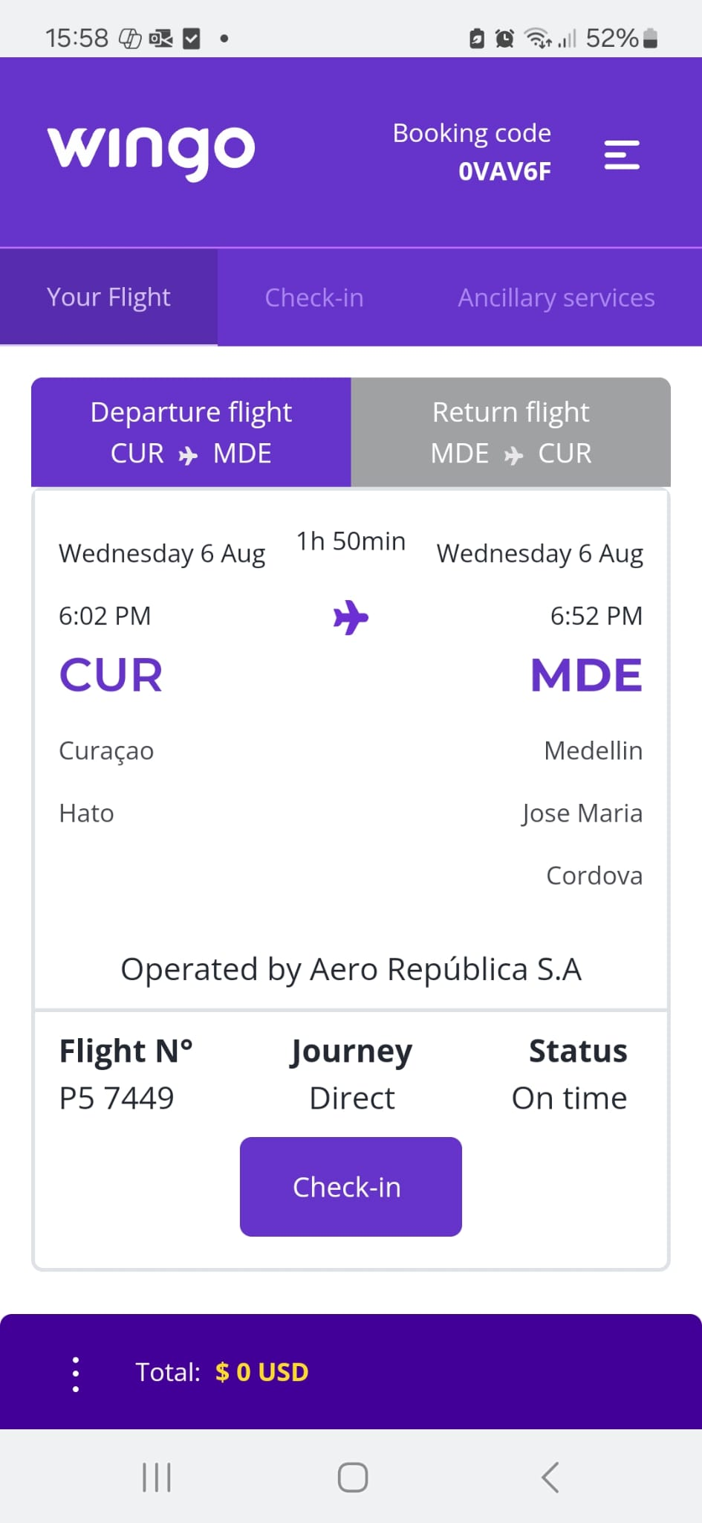

0VAV6F

